HW 구성
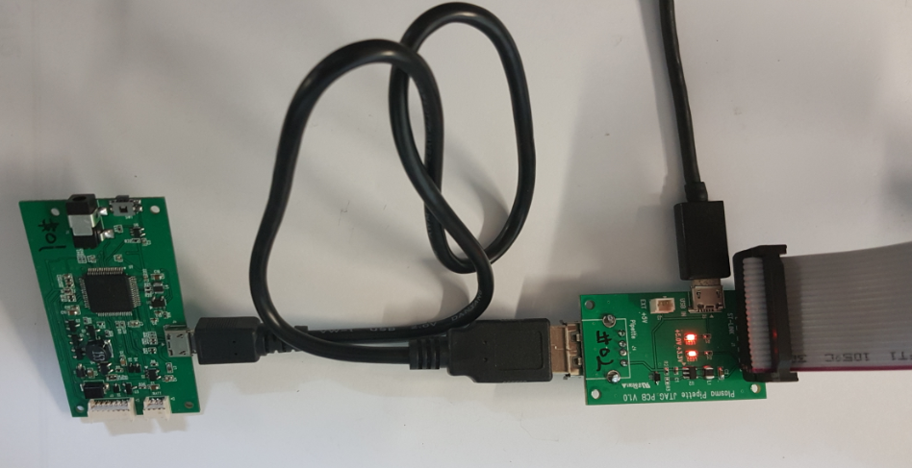
ST-LINK 구성
 | => ST-LINK를 PC와 연결하지 않은 상태에서 진행
 | 1. ST-LINK 와 JTAG PCB 연결 - Red line이 PCB의 Pin-1에 연결됨
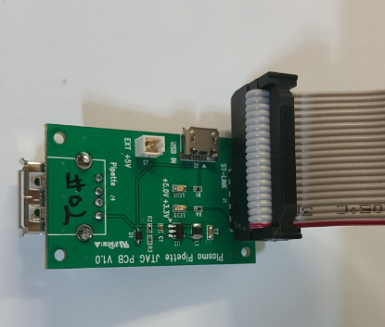

 | 2. JTAG PCB에 USB Cable(External Vcc +5V)를 연결한다.

 | 3. ST-LINK를 PC와 연결한다.
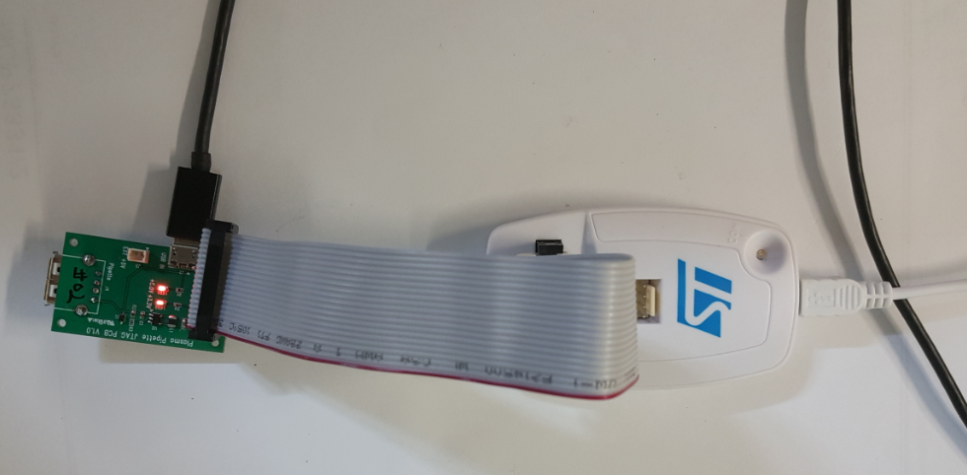

 | 4. USB cable를 이용하여 Pipette PCB와 JTAG PCB를 연결한다.

SW DL
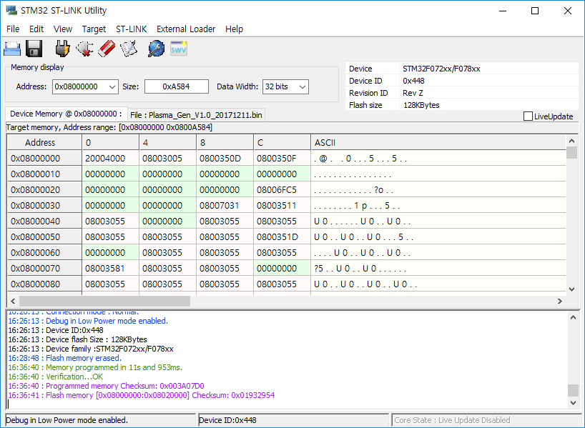
LF Generator MCU Download
 | 1. 기본 설정
 |  | "H/W 구성" sheet와 동일하게 연결한다.

 | 2. STM32 ST-LINK Utility를 실행한다.
 | https://my.st.com/content/my_st_com/en/products/development-tools/software-development-tools/stm32-software-development-tools/stm32-programmers/stsw-link004.html
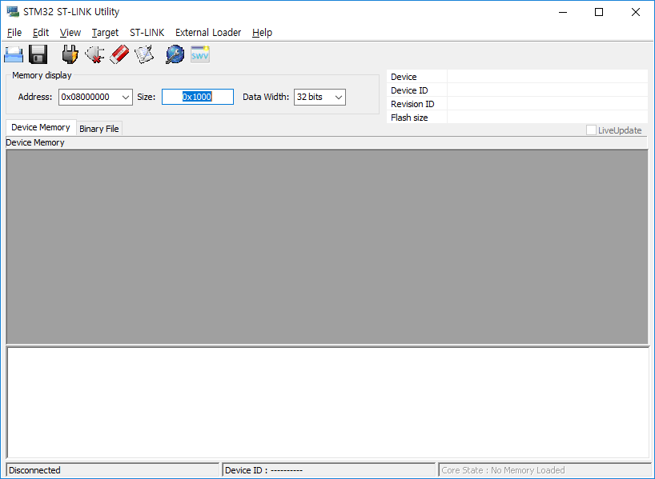

 | 3. Target > Settings을 선택하고, 아래와 같이 설정한다.
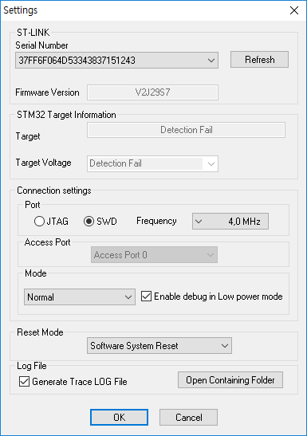

 | 4. "Connect to the target" ICON을 선택한다.
 | ST-LINK의 LED가 노란색으로 점등되면서 연결된다.
 | ST-LINK의 LED가 노란색으로 점등은 되지만 연결이 안되는 경우, Pipette PCB의 Reset Key를 누른다.
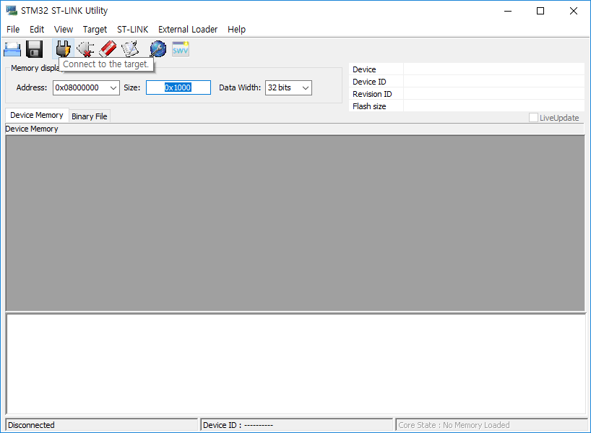

 | 5. 연결되면 아래와 같이 Memory 상태가 display 된다.
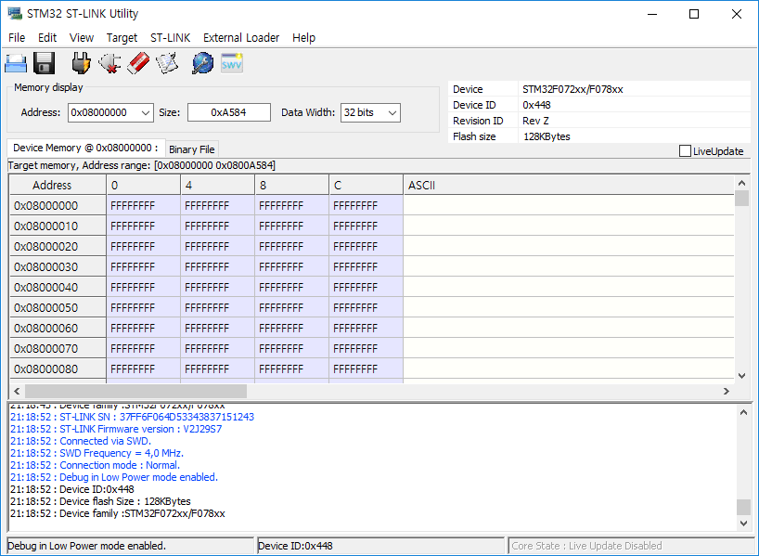

 | 6. "Full chip erase" ICON을 선택하여, 기존 data는 지운다.
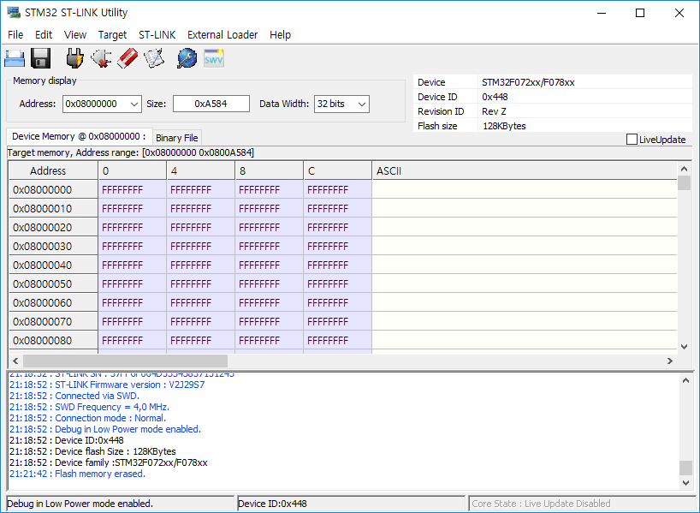

 | 7. Binary Download를 위해 "Program Verify" ICON를 선택한다.
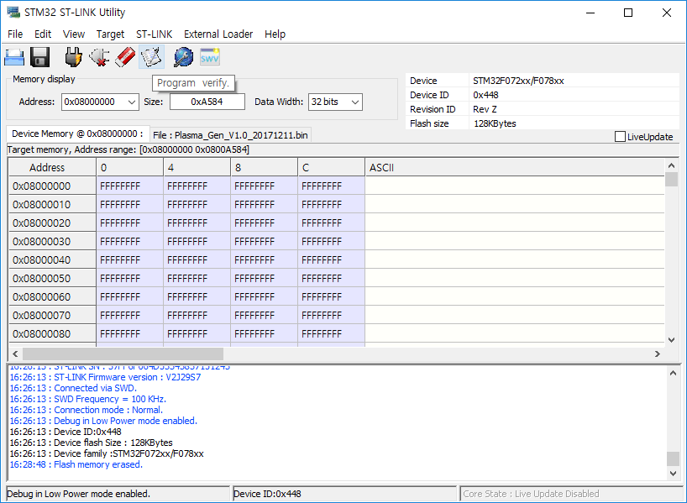

 | 8. File path의 Browse를 선택하여 DL하고자하는 binary의 경로를 선택 후 Start를 선택한다.
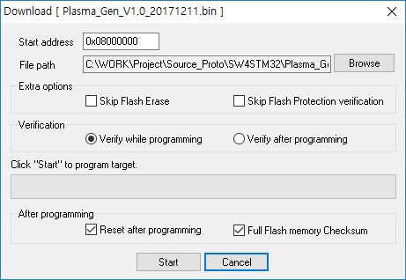

 |  | Source compile후에는 항상 다시 file path를 설정해야 한다.
 |  | SystemWorkBench의 binary 위치는 아래와 같다.
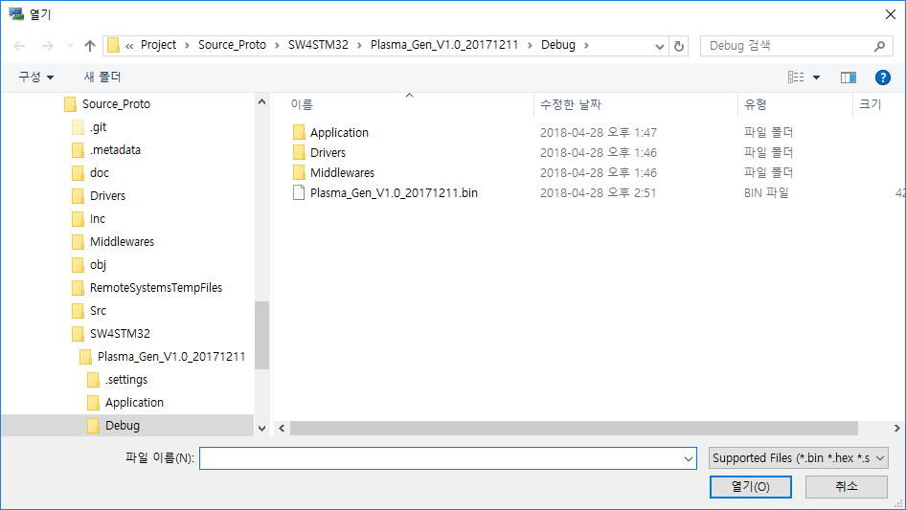

 | 9. Download가 완료되면, Device가 reset되며, 아래와 같이 display된다.

